Цінова_пропозиція
Фірмовий Бланк
 |  |  |  |  |  |  | Додаток 1_2860YD
 |  |  |  |  |  |  | Форма цінової пропозиції

_________________________________(Назва Учасника), надає свою цінову пропозицію щодо участі у закупівлі послуг із встановлення похилого підйомнику для людей з інвалідністю
Відомості про підприємство |  |  | Повне найменування учасника – суб’єкта господарювання
 |  |  | Ідентифікаційний код за ЄДРПОУ або реєстраційний номер облікової картки платника податків
 |  |  | Реквізити (адреса - юридична та фактична, телефон, факс, телефон для контактів, e-mail, розрахунковий рахунок)
Відомості про особу (осіб), які уповноважені представляти інтереси Учасника |  |  | (Прізвище, ім’я, по батькові, посада, контактний телефон).
Надаючи свою пропозицію Учасник ознайомився та погоджується з наступними вимогами: 1. Матеріали для виконання даного переліку забезпечує підрядник. 2. Ціна пропозиції враховує усі податки, мита, інше у відповідності до законодавства України. У випадку змін в митному законодавстві, вартість робіт не змінюється. 3. У вартість послуг включаються вартість витратних матеріалів. 4. Підрядник розуміє складну ситуацію в Українській енергетичній системі та врахував в вартості одиничних розцінок непередбачувані матеріали, пов'язані з забезпеченням майданчику джерелами безперебійного живленнями та паливом до них. 5. Якщо для розцінки на послуги/роботи явно не зазначені матеріали, вважати що вони входять у вартість послуг/робіт. 6. Використання лише сертифікованих матеріалів та комплектуючих. Надаючи свою пропозицію Учасник ознайомився та погоджується з наступними вимогами технічного завдання: До початку монтажу підрядник повинен виконати огляд місця встановлення підйомника та уточнити технічні параметри монтажу. Монтаж обладнання повинен включати: 1) встановлення всіх елементів підйомника; 2) кріплення направляючих конструкцій; 3) підключення до електроживлення будівлі; 4) виконання пусконалагоджувальних робіт; 5) перевірку працездатності та безпечності експлуатації обладнання. Підрядник зобов’язаний: 1) забезпечити відповідність обладнання вимогам технічних регламентів та надати документи, що підтверджують якість та безпечність обладнання; 2) надати Замовнику технічну документацію на обладнання (паспорт виробу, інструкцію з експлуатації українською мовою, сертифікати відповідності або інші документи, що підтверджують відповідність обладнання вимогам законодавства); 3) провести інструктаж відповідальних представників Замовника щодо правил експлуатації обладнання; 4) забезпечити гарантійне обслуговування обладнання протягом гарантійного строку, визначеного виробником або постачальником; 5) забезпечити усунення можливих несправностей обладнання протягом гарантійного періоду; Піс

№ п/п | Технічні характеристики та опис |  |  | Одиниця вимірювання | Кількість | Ціна, грн. включаючі всі податки | Вартість, грн. включаючі всі податки | Примітки (Вказати відмінності від ТЗ у разі наявності)

 | Запит
 | Найменування послуги | Технічне завдання | Візуалізація

1 | Послуги із встановлення похилого підйомнику для людей з інвалідністю | Підіймальна платформа для людей: 1. Рух платформи: по похилій площині (сходи) 2. Кут нахилу сходів: 27 град (+-5%) уточнюється за результатами обмірів об’єкта 3. Ширина сходового маршу: 2090 мм 4. Технічні розміри сходів: у додатку №2 5. Довжина траєкторії руху: 5 м, пряма траєкторія (уточнюється за результатами обмірів об’єкта) 6. Направляючі і платформа: нержавіюча сталь 7. Довжина рейкової системи підйомника: орієнтовно 4 м, уточнюється за результатами обмірів об’єкта 8. Максимальна швидкість руху: 0,15 м/с 9. Вантажопідйомність: від 150 кг 10. Привід: електромеханічний, рейковий 11. Електроживлення платформи - 220 В, відстань до точки підключення - до 10 м. 12.Ступінь захисту електричних компонентів: не менше IP54. 13. Платформа з антиковзким покриттям 14. Складання платформи і поручнів у вертикальне положення: ручне. 15. Мінімальний строк гарантії: 12 місяців | 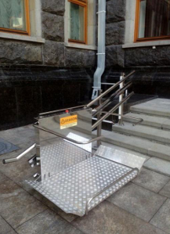 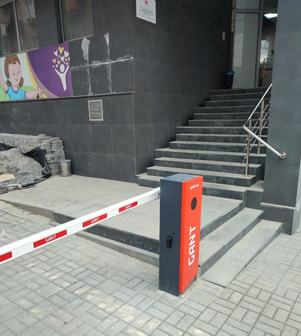 | послуги | 1 |  | - ₴

* Товариство Червоного Хреста України є громадською неприбутковою організацією і просить надати максимальні знижки на послуги, вказані у тендерній пропозиції.
** Закупівля відбувається одним лотом
Інформація для Учасника: -Цінова пропозиція приймається до розгляду виключно згідно форми даного Додатку. -Вартість одиниць послуг, робіт, матеріалів та загальну вартість пропозиції потрібно заповнювати у гривнях, зазначаючи цифрове значення, яке має не більше двох знаків після коми. -У разі пропозиції аналогів- вказати в примітках ТМ, виробника, та характеристики. -Учасник має надати в електронному вигляді цінову пропозицію у формі даного додатку з підписом та печаткою та окремо у форматі Excel.
Умови оплати: ____________________________________________
Строк виконання: ______________календарних днів з моменту укладання договору, але неодмінно до повного виконання всіх зобов’язань за договором.
Місце виконання робіт: м. Дніпро, вул. Виконкомівська
Гарантія на виконанні роботи: не менше 12 міс.
Ми погоджуємося з умовами, що Замовник може відхилити нашу чи всі надані пропозиції, та розуміємо, що Замовник необмежений у прийнятті будь-якої іншої пропозиції з більш вигідними для Вас умовами.
Ми погоджуємося з умовами, що Замовник має право розділити дану закупівлю між декількома постачальниками за умови наявності більш вигідних умов на різні позиції.
Ми погоджуємося з умовами договору будівельного підряду Замовника, який відображено у Додатку 3 до Запиту.
Ми погоджуємося з умовами, що Замовник має право самостійно змінити обсяги закупівлі або скасувати в залежності від наявного фінансування.
Ми погоджуємось зафіксувати цінову пропозицію на термін 90 календарних днів з моменту подачі (до моменту підписання Договору) та до повного завершення виконання послуг/робіт.
Ми підтверджуємо ознайомлення з кваліфікаційними та технічними вимогами конкурсу, викладеними у Запиті та Додатках до нього, та беззастережно їх приймаємо, гарантуючи неухильне дотримання у разі перемоги.

Учасник має надати в електронному вигляді цінову пропозицію у формі даного додатку з підписом та печаткою та окремо у форматі Excel.

 | П.І.Б. керівника
 | Підпис, печатка (у разі наявності)
 | Дата

